Sheet1
17春训营-价值投资新时代任务八：医药—变局（Ⅱ）

【通关题】
1、查找2017年的医药行业和各细分行业的增速，简述趋势
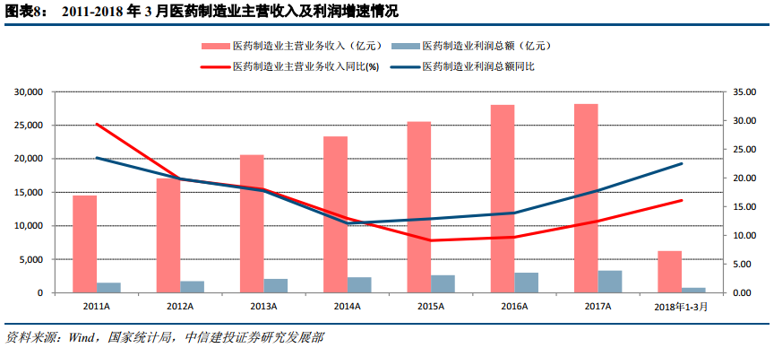

 | 2011A | 2012A | 2013A | 2014A | 2015A | 2016A | 2017A | 2018年1-3 月 | 平均
 | 29.4 | 19.8 | 18 | 12.9 | 9.1 | 9.7 | 12.5 | 16.1 | 15.9

17年各细分行业增速
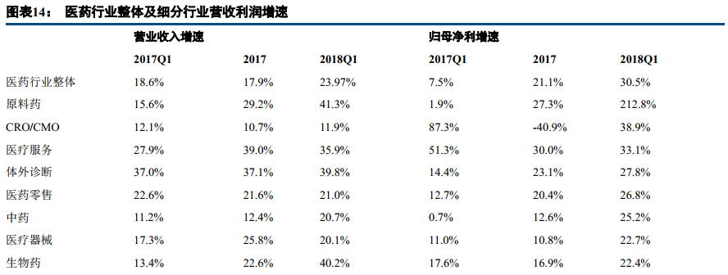

 |  | 原料药 | 医药外包 | 医疗服务 | 体外诊断 | 医药零售 | 中药 | 医疗器械 | 生物药
收入增速 |  | 29.20% | 10.70% | 39.00% | 37.10% | 21.60% | 12.40% | 25.80% | 22.60%
归母净利润增速 |  | 27.30% | -40.90% | 30.00% | 23.10% | 20.40% | 12.60% | 10.80% | 16.90%
扣非后归母净利润增速 |  | 33.60% | -28.40% | 25.40% | 22.20% | 17.80% | 16.60% | 34.10% | 21.40%

 |  | 化学制药 | 医药分销
收入增速 |  | 13.00% | 13.90%
归母净利润增速 |  | 46.90% | 21.90%
扣非后归母净利润增速 |  | 3.50% | 22.00%

1、从数据看，原料药，医疗服务，体外诊断，医疗器械和生物药行业表现优秀，其收入增速和扣非后归母净利润增速均在20%上 2、从18Q1数据看，原料药，医疗服务，体外诊断，医疗器械和生物药的增长趋势也较为明显，20%以上； 3、从趋势看，整体趋势向好

2、横向比较美国、中国和日本，简析医药行业的发展潜力。 提示：从人口年龄结构，医药支出占比，医保政策，医疗监管等维度定量分析

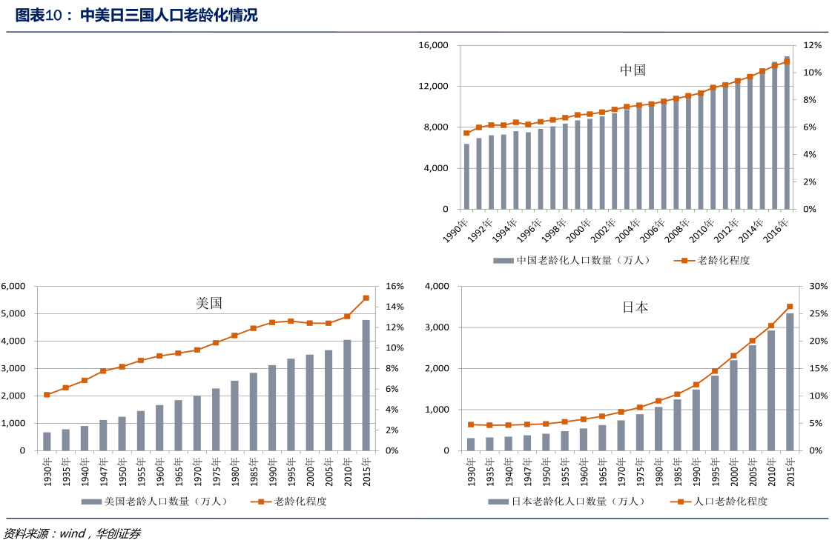

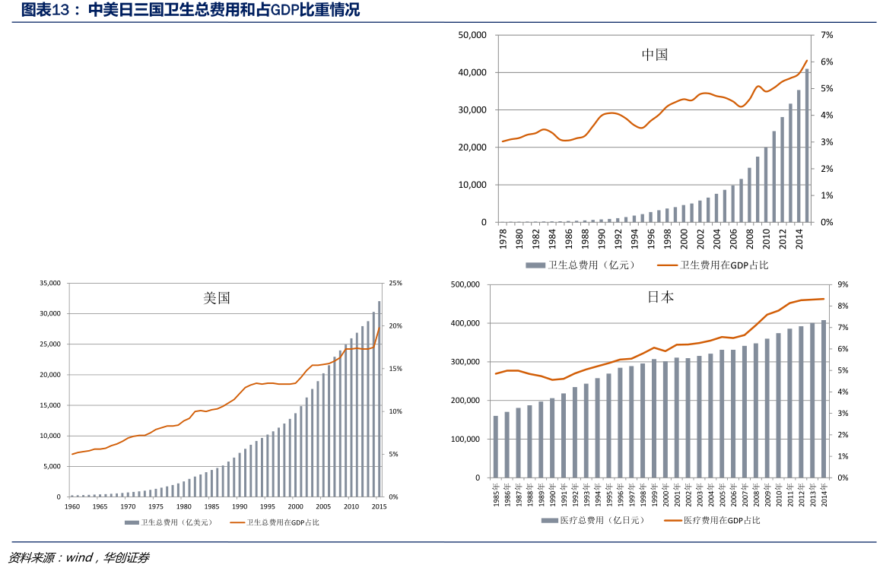

医保政策：
美国 | 美国商业健康保险赔款占个人支付医疗费用的比例为全球最高。 2014 年美国商业健康保险赔款占个人支付的医疗费用比例为 64%； 社会医保中医疗照顾计划（针对老年人）和医疗援助计划（针对贫困人口）覆盖的人口不足全美 30%

中国 | 城镇职工医保、城镇居民医保和新农合三大公立医疗保险，三大医保体系覆盖人数超过13亿，覆盖95%以上城乡人口； 中国商业保险仅为 10%； 中国有社保基金；

日本 | 全民医保制度； 老年人医疗保健纳入社会保险体系，实行全额免费； 完全政府掌管的，没有一点市场行为，全国所有接受健康保险的医疗单位，无论公立私立的，收费标准全一样； 对于有正式工作的人来说，保险费用是自己和公司各负担一半，和本人收入相关，大约是收入的3-4%左右。 对于没有正式工作的人来说，他们所加入的，是国民健康保险，保险费用更加便宜一些，甚至可以申请减免。 对于没有工作、属于依靠他人抚养的配偶和未成年子女，其医疗保险是免费的，单身汉和结了婚的人缴的一样多。 除了根据地方不同而对婴幼儿、老人有优惠政策之外，一般都是本人负担30%的费用，其余70%由全民健康保险支付。

医疗监管
美国 | 国家医疗保险和救助服务中心，州许可和核证机构，业内医疗审查组织

中国 | 中华人民共和国国家卫生健康委员会（卫计委），中国有40多家医疗机构直属于国家卫计委，这些医疗机构的监管责任由卫计委直接承担，其他医疗机构由地方各级卫生行政部门负责监管，不存在一个单一的、中立的、第三方监管者

日本 | PMDA全称为Pharmaceuticals and Medical Devices Agency，其日语名称翻译过来就是独立行政法人医药品医疗器械综合机构

中国的发展潜力主要在人口基数大，老龄人口占的比重相对美国和日本低，大约11%； 其次中国的卫生费用投入和美国的比例差距非常大，而且GDP总量也高，和日本的比重差不多 ，但是考虑到人口基数，我们还是有很大的提升空间； 再次，中国的医保政策方面要比美国好，但是比不上日本的全民医保那么全民，也是比较全的，90%了，还有我们的社保基金也是一个比较积极的推动医疗卫生发展的因素； 就监管方面，我们中国还是比较弱的，经常发生医疗事件，就是因为监管不明确，民办和公办的监管不一样，不存在一个单一的、中立的、第三方监管者，因此，我们在监管方面还有比较长的路要走； 小结：发展潜力，人口基数，老龄人比重比较低，医保覆盖范围广，不利因素，监管；

3、简述医药行业的产业链，并分析各个环节中的竞争格局

医药行业产业链
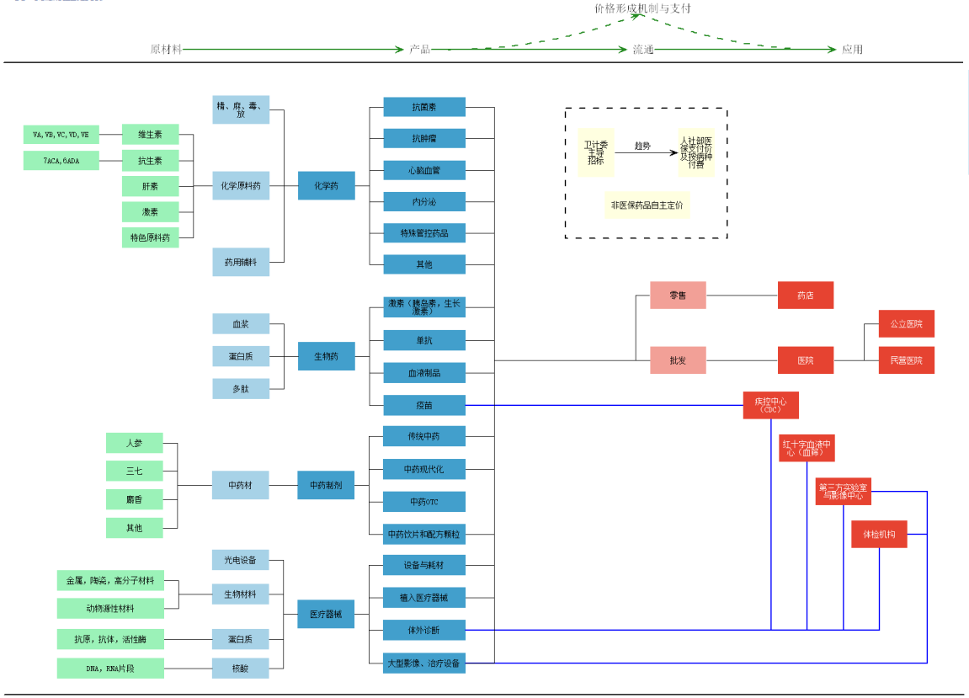

竞争格局： 1、原料药主要龙头公司，海正药业、冠福股份、华北制药、新和成、浙江医药、东北制药、普洛药业、新华制药、亿帆医药、仙琚制药； 2、生物药行业主要公司，长春高新、安科生物、复星医药、智飞生物、天坛生物 3、中药行业主要公司，云南白药、片仔癀、天士力、济川药业、同仁堂、东阿阿胶、华润三九 4、医疗器械行业主要公司，开立医疗、乐普医疗、健帆生物、万东医疗、鱼跃医疗、威高股份、先健科技、微创医疗 5、零售行业主要公司，大参林、老百姓、益丰药房、一心堂、第一医药，全国门店数量最多的是一心堂，共 5066 家，其次是大参林 2985 家，老百姓 2434 家，益丰药房 1979 家和第一医药 90家 5、批发（分销）行业主要公司，国药控股、国药股份、国药一致、嘉事堂、上海医药、九州通、瑞康医药 6、化学制药行业主要公司，华东医药、人福医药、恒瑞医药、哈药股份、科伦药业 7、医院主要公司，综合医院方面有信邦制药、益佰制药、恒康医疗、宜华健康，专科医院有爱尔眼科、通策医疗，体检机构为美年健康

4、为什么中国的医药上市公司与美国相比市值差距那么大？你认为未来5-10年内是否有望极大地缩小这一差距？

1、美国拥有全球最大的创新药市场，我国规模远低于全球发达国家地区，预计到 2020 年，中国医药消费市场 规模可达到 1500-1800 亿美元，创新药占比 23%，仍低于全球发达国家地区；

2、美国创新药上市数量和率先上市率全球最高，我国严重落后。 2007-2015 年全球上市的新 分子实体率先在美国上市的比例为 56.3%，中国为 2.5%。

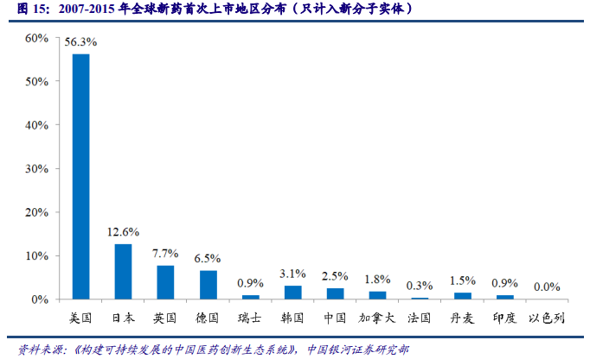

3、美国创新药研发公司数量最多，我国仅占全球总数的 5%，美国创新药在研产品数量亦遥遥领先，我国在研新药数量较少，研发管线亦不发达。 根据 2015 年统计数据， 美国在研产品数量约占全球的 48.7%，而中国在研产品数量占比仅为 4.1%。 4、美国研发投入最高，中国投入较低，美国研发投入最多，高达 612 多亿欧元，而中国的研发总投入为 14.12 亿欧元，即使以每年27% 的增速计算，未来第十年的投入为154.12（14.12 *( 1+0.27 )^10），也远不及当前美国的研发投入； 5、研发投入强度，全球2016 年研发投入占比为 20.4%，若剔除仿制药销售额，研发投入占比为 22.7%，我国2008 年投入强度仅 1.0%， 2016 年上升至 4.1%，远远低于全球医药研发投入强度； 综上，可以认为中国的医药上市公司与美国相比市值差距大，我认为未来5-10年很难有望极大地缩小这一差距，具体原因如下： 除了上面原因，还有 1、美国方面，《Bayh-Dole 法案》、《Hatch-Waxman 法案》和《PDUFA 法案》三大法案贯穿整个药品生命周期，激发美国药企研发创新活力； 2、美国拥有全球最发达的商业健康保险，为创新药放量奠定坚实基础。 3、中国，以药养医的体制导致劣币驱逐良币，企业创新意识不强；药审体系的落后导致我国新药审批时间过长、剩余专利期限过短；前些年创新药的赚钱效应不明显等，尽管后面提高审评审批质量、解决注册申请积压、提高仿制药质量、 鼓励研究和创制新药和提高审评审批透明度，但是和美国政策方面还有很大差距；

5、医药行业研发驱动、渠道驱动和投资驱动各自的商业模式有什么区别？

研发驱动： 1、一旦在产品研发上有所突破，则可以独享产品创新带来的超额利润，比如获得产品专利、产品创新； 2、必须有相匹配的资源投入，比如资金投入、人员投入等； 3、一种方式是无中生有，比如大部分的医药企业通过研发获得新药品，获得药品专利权，享受超额利润，另一种方式是产品创新，通过创新提供新的功能、降低产品造价等； 4、研发也未必都能带来巨大的回报，净现值与研发投入比，高的3.6，低的有0.7，低于1就属于毁灭价值型研发； 渠道驱动： 1、批发业务，二是零售业务； 2、批发往往具有量大、毛利润低的特点，而零售业务则具有高毛利、高销售费用的特点； 3、以业务链来看，直销、调拨和DTP三种业务模式，直销业务毛利率一般在6-8%之间，调拨业务毛利润一般在6%左右， 投资驱动： 1、扩大产能、开发新产品、开拓新市场、拓展销售渠道

6、简述2017年新医保目录事件，对医药行业发展的机遇与挑战，什么样的公司会受益？

2017年2月23日,继2009版医保目录后时隔8年，人社部发布《国家基本医疗保险、工伤保险和生育保险药品目录（2017年版）》(下称“新医保目录”)，是我国第四次对药品目录进行调整。 新《药品目录》分为凡例、西药、中成药、中药饮片四部分。西药和中成药共收载药品2535个，相比2009年版2191个增加了339个，增幅约15.4%。其中西药部分1297个，增加133种(+11.4%)，中成药部分1238个，增加251种(25.4%)。 各细分领域的受益情况： 1、新增了91个儿童药品品种。药品目录中明确适用于儿童的药品或剂型达到540个，加大了儿童用药保障； 2、加大了对创新药的支持力度，2008年至2016年上半年我国批准的创新化药和生物制品中，绝大部分都被纳入了2017年版药品目录范围或谈判药品范围； 3、重点考虑重大疾病治疗药物，治疗癌症、重性精神病、血友病、糖尿病、心脑血管疾病等； 4、大力支持中药、民族药，2017年版药品目录中西药与中成药占比分别达到51%和49%； 受益公司：新增药品范围及入选上市公司名单，见另一工作表

7、列举哈药股份、新华医疗、迪安诊断、恒瑞医药、华海药业的商业模式变迁，用数据支撑你的理论。

哈药股份，14年主营业务收入为中药、西药（总收入73%）、保健品，15年主营业务已经是抗感染感冒药（49%）、营养补充剂（19%）；17年主营业务收入中化学制剂（20%），商业（批发、零售）（67%）；商业模式已经成为商业的批发零售公司了； 迪安诊断，12年的年报中，诊断服务（59%），诊断产品（41%），16年已经是诊断服务（37%），诊断产品（62%），17年已经是诊断服务（38%），诊断产品（60%），可以看出一开始以卖服务是商业模式到现在卖产品的商业模式了； 新华医疗，公司上市之初主营业务为消毒灭菌设备、放射诊断及治疗设备和医用消毒灭菌指示产品及耗材、制药设备、环保设备的生产、销售、维修和技术服务；房屋建筑工程、空气净化工程及室内装饰工程设计、施工，装饰装修、建筑智能化施工、医院设备及工业设备的安装；14年开始转移为医疗器械、制药装备和医疗服务三大业务板块； 恒瑞医药的主营业务没有改变，抗肿瘤药的片剂和针剂为主，国内为主，同时也出口，商业模式并无改变； 华海药业的主营业务，从10年原料药及中间体销售（87%），成品药销售（12%），到17年原料药及中间体销售（43%），成品药销售（53%），商业模式已经变成了成品药的销售；

8、查找上述四家公司的高管团队履历和2017年的薪酬，说说你的发现。

哈药股份(600664)，实际控制人：哈尔滨市国有资产监督管理委员会
 | 姓名 | 年龄 | 税前(万元) | 备注
 | 张镇平 | 57 | 41 | 董事长、总经理，曾任哈尔滨市委组织部党员电化教育处处长、党员电化教育中心主任、干部三处处长、副巡视员
 | 孟晓东 | 46 | 132 | 董事、副总经理、董事会秘书
 | 刘波 | 55 | 132 | 董事、总会计师、副总经理
 | 刘庆财 | 46 | 6 | 董事，哈尔滨市政法委执法监督专家委员会成员
 | 周行 | 51 | 132 | 副总经理，曾任飞达仕集团（FeddersCorporation）中国区副总裁；安费诺集团（AmphenolCorporation） MCP 中国区总监
 | 沙梅 | 43 | 132 | 副总经理
 | 魏双莹 | 55 | 132 | 副总经理，曾任泰科国际(TycoInternational)安全产品中国区财务总监，斯必克公司(SPXCorporation)亚太区首席财务
 | 吴志军 | 61 | 133 | 副总经理
 | 平均 | 51.75 | 105.00 | /

新华医疗(600587)，实际控制人：山东省人民政府国有资产监督管理委员会
 | 姓名 | 年龄 | 税前(万元) | 备注
 | 许尚峰 | 58 | 76.62 | 董事长，第十四届淄博市人大代表； 第十三届山东省人大代表
 | 王克旭 | 61 | 53.74 | 副董事长，张店区第十七届人大代表
 | 王世平 | 57 | 53.74 | 董事
 | 赵小利 | 49 | 25.4 | 董事
 | 崔洪涛 | 51 | 26.16 | 董事
 | 赵勇 | 58 | 62.58 | 总经理
 | 杨兆旭 | 55 | 48.47 | 副总经理
 | 李财祥 | 50 | 53.74 | 财务负责人、董秘、副总经理
 | 王玉全 | 50 | 52.31 | 副总经理
 | 平均 | 54.33 | 50.31 | /

迪安诊断(300244)，实际控制人：陈海斌
 | 姓名 | 年龄 | 税前(万元) | 备注
 | 陈海斌 | 49 | 100 | 总经理，浙江省第十一届政协委员、浙江省健康产业联合会理事长、杭州市服务业联合会会长
 | 陈作秀 | 62 | 67.5 | 常务副总经理
 | 胡妙申 | 55 | 58.9 | 副总经理，浙江国光生物制药有限公司总经理
 | 张燕 | 48 | 80 | 副总经理，曾任微创医疗器械集团，先后担任首席合规官、总裁等职务
 | 娄歆懿 | 44 | 80 | 副总经理，曾任美国基美公司全球人力资源开发总监
 | 沈立军 | 49 | 36 | 副总经理、财务负责人，曾任中粮可口可乐饮料有限公司财务总监，中国食品财务部总经理
 | 魏政刚 | 44 | 36 | 副总经理，曾任任美国埃森哲数字化总监
 | 王彦肖 | 37 | 27 | 副总经理、董事会秘书，曾任中信证券股份有限公司投资银行委员会任职，
 | 平均 | 48.5 | 60.675 | /

恒瑞医药(600276)，实际控制人：孙飘扬
 | 姓名 | 年龄 | 税前(万元) | 备注
 | 孙飘扬 | 59 | 170 | 董事长
 | 蒋新华 | 54 | 90 | 副董事长
 | 周云曙 | 46 | 280 | 董事、总经理
 | 蒋素梅 | 53 | 142 | 董事、常务副总经理
 | 张连山 | 56 | 120 | 董事、副总经理，曾任美国 Marcadia Biotech 公司的高级化学总监
 | 张永强 | 51 | 101 | 副总经理
 | 李克俭 | 55 | 94 | 副总经理
 | 孙 辉 | 57 | 130 | 副总经理
 | 刘 疆 | 52 | 87 | 副总经理
 | 袁开红 | 53 | 98 | 副总经理
 | 孙杰平 | 47 | 110 | 副总经理
 | 戴洪斌 | 41 | 92 | 副总经理
 | 沈亚平 | 54 | 140 | 副总经理、曾担任加拿大 Inflazyme PharmaceuticalsLtd 公司医药化学和工艺总监， Lipont Pharmaceuticals Inc 公司总经理，美国 Chemwerth Inc 公司中国区总经理
 | 孙绪根 | 48 | 236 | 副总经理
 | 陶维康 | 54 | 151 | 副总经理、曾担任美国 Merck 制药公司部门主管
 | 曹国庆 | 53 | 135 | 副总经理、 1999 年至 2011 年在美国礼来工作，领导研究开发了多个临床前化合物
 | 邹建军 | 46 | 146 | 副总经理
 | 周 宋 | 44 | 50 | 财务总监
 | 刘笑含 | 32 | 20 | 董事会秘书
 | 平均 | 50.26 | 125.89 | /

注：上述高管人员剔除独立董事和在关联方取得报酬人员

1、高管年龄平均在50岁以上； 2、高管的平均工资低于100万元，对于市场没有竞争力，这点从该公司的股价体现出来； 3、企业越大（如恒瑞医药），高管软队中的职业经理人越多，且这些职业经理人大多有外企经历； 4、同样是国有控股，在不同的地方（如黑龙江和山东），药企的薪资差距很大； 5、比较好的标的，高管持股，薪资高于市场平均，有在外资药企任职经历；

9、分析上述五家公司从2017年初到今的股价走势分化的原因。
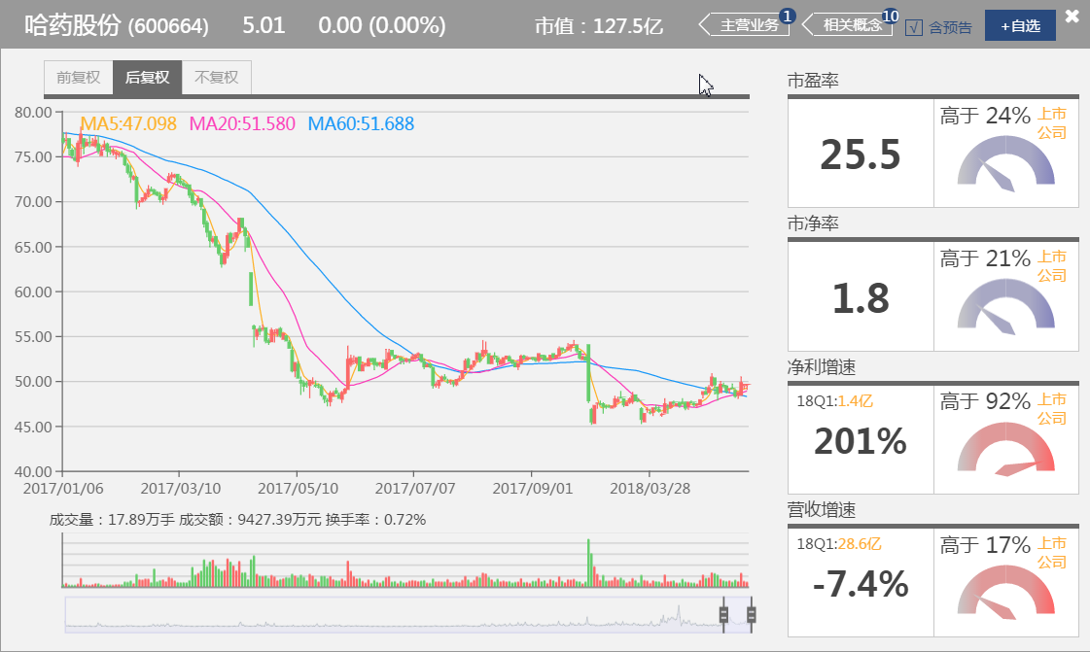
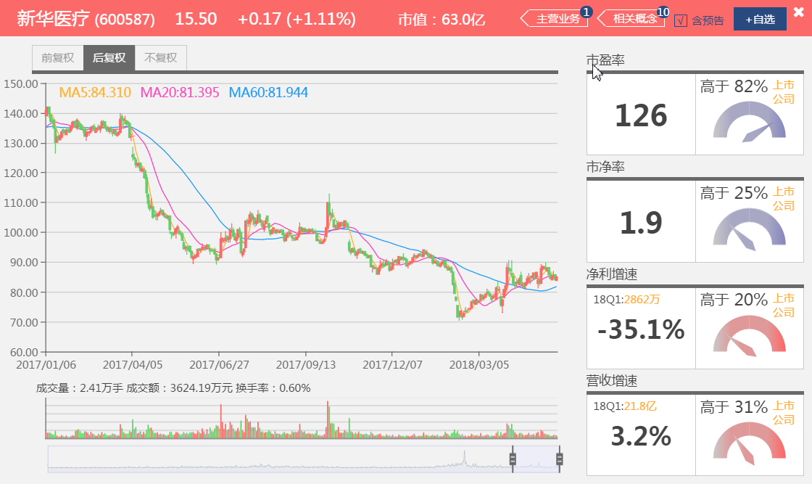

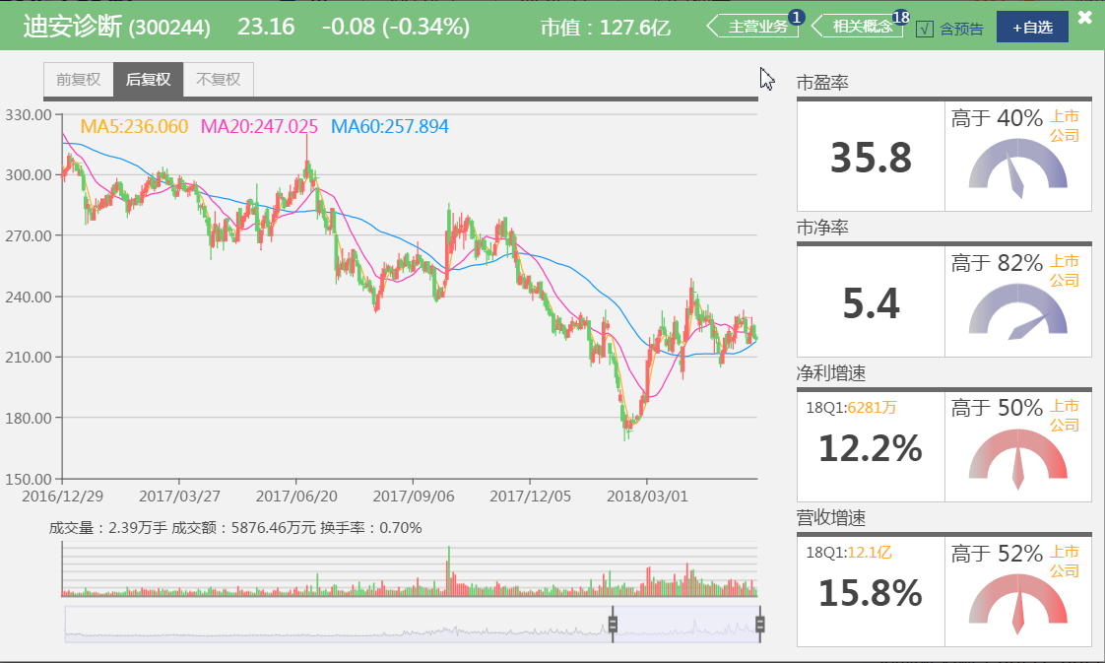
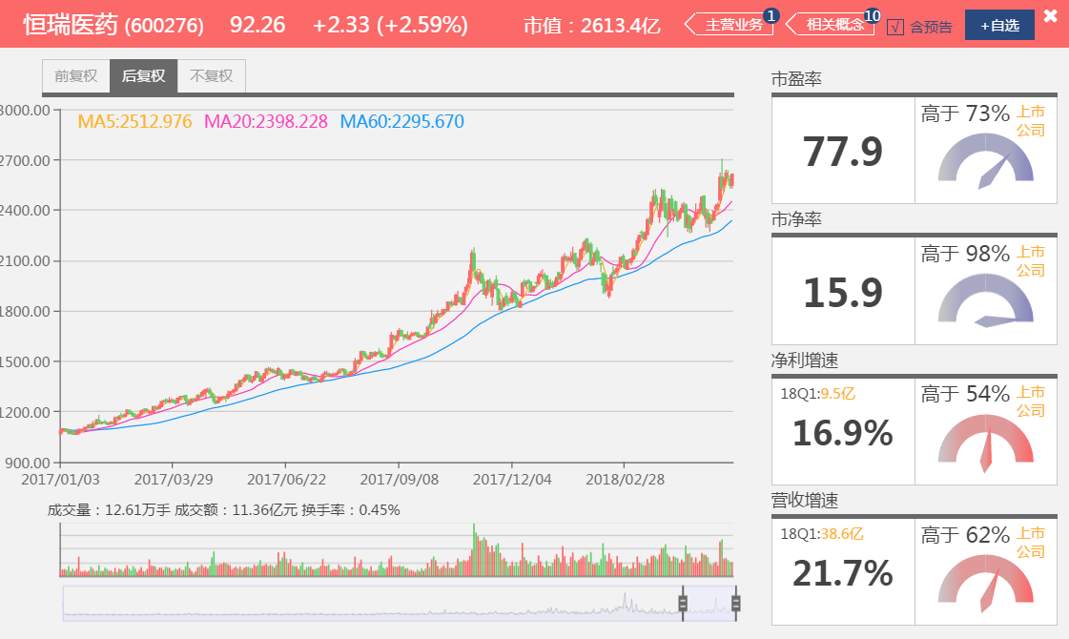

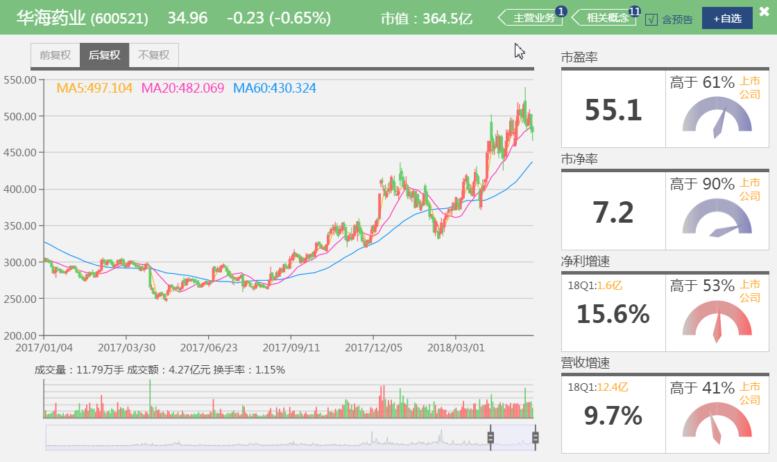

基本面，哈药股份和新华医疗的盈利增速是下降的，甚至是负增长，这个基本面已经出现了问题，而他们的PE要处在相抵历史的高位，因此他们的股价从2017Q1开始往下跌；迪安诊断、恒瑞医药和华海药业要盈利增速和营收增速方面是比较好的，平均都在20%以上，从基本面方面看表现良好；

 |  | 2017Q1 | 2017Q2 | 2017Q3 | 2017Q4 | 2018Q1 | 平均 |  | PE
哈药股份 | 营收增速 | -10.60% | -15.90% | -5.80% | -25.80% | -7.40% | -13.10% | 当前PE | 25.5
 | 净利增速 | -52.50% | 7.00% | -136.00% | -19.10% | 201.20% | 0.12% | PE历史高位 | 55%
新华医疗 | 营收增速 | 18.70% | 19.70% | 21.60% | 17.60% | 3.20% | 16.16% | 当前PE | 128
 | 净利增速 | 2.80% | -22.10% | -236.60% | 147.40% | -35.10% | -28.72% | PE历史高位 | 88%
迪安诊断 | 营收增速 | 63.40% | 28.40% | 40.10% | 8.20% | 15.80% | 31.18% | 当前PE | 36.8
 | 净利增速 | 41.10% | 30.50% | 30.90% | 33.60% | 12.20% | 29.66% | PE历史高位 | 2%
恒瑞医药 | 营收增速 | 64.30% | 28.40% | 40.10% | 8.20% | 15.80% | 31.36% | 当前PE | 79.8
 | 净利增速 | 41.10% | 30.50% | 30.90% | 33.60% | 12.20% | 29.66% | PE历史高位 | 97%
华海药业 | 营收增速 | 16.70% | 20.30% | 23.40% | 27.50% | 9.70% | 19.52% | 当前PE | 55.5
 | 净利增速 | 15.00% | 13.30% | 50.10% | 33.30% | 15.60% | 25.46% | PE历史高位 | 89%

技术面：哈药股份、新华医疗和迪安诊断的整体K线在60日均线下方，且60日均线斜率向下；恒瑞医药整体位于60日均线上方，60日均线斜率向上； 华海药业的60日均线17年初的斜率是比较平的，后面也是60日均线上方，斜率向上； 资金面： 消息面： 迪安诊断在17年9月份非公开增发24亿，主要项目为收购广州会信64%股权；17年11月，恒瑞医药发布激励计划，授予限制性股票激励，总额63012万元；

10、对比白酒行业龙头股和医药行业龙头股今年和去年的收益率（各找三家，列出数据），说说你的发现。

 |  | 2017-01-03 | 2017-12-29 | 2018-01-02 | 2018-05-18 | 2017收益率 | 2018收益率 | PE历史高位
 | 贵州茅台(600519) | 2408.96 | 5098.07 | 5144.56 | 5403.82 | 111.63% | 5.04% | 66%
 | 五 粮 液(000858) | 585.42 | 1377.16 | 1389.23 | 1337.68 | 135.24% | -3.71% | 65%
 | 洋河股份(002304) | 271.45 | 451.43 | 455.35 | 508.39 | 66.30% | 11.65% | 63%
 | 恒瑞医药(600276) | 1083.22 | 1953.71 | 1944.93 | 2613.07 | 80.36% | 34.35% | 97%
 | 复星医药(600196) | 322.3 | 613.33 | 602.86 | 591.97 | 90.30% | -1.81% | 73%
 | 乐普医疗(300003) | 76.05 | 102.9 | 102.22 | 166.07 | 35.31% | 62.46% | 77%
 | 平均 |  |  |  |  | 86.52% | 18.00% | 73.50%
注：上述股价均为后复权

1、2017年白酒行业和医药行业龙头股都在疯涨，18年增速回落，有的出现负增长，这个是因为17年涨的太多的； 2、17年的平均增速在86%以上，18年年初到现在的增速在18%，18年这个应该是有一个回落调整的时间段； 3、17年增速相对比较慢的乐普医疗，在18年也涨上来了，整体而言当前性价比不高； 4、市盈率在基本在历史高位，平均在73%以上，可以判断当前股价在估值中枢以上

11、你认为医药股的估值是否有泡沫？用数据支撑你的理论。

净利增速
 |  | 2017Q2 | 2017Q3 | 2017Q4 | 2018Q1 | 平均 | 当前PE | 当前股息率 | 17年每股收益
 | 恒瑞医药(600276) | 20.90% | 22.80% | 34.60% | 16.90% | 23.80% | 77.9 | 0.14% | 1.14
 | 复星医药(600196) | 9.80% | 7.90% | 12.10% | -4.30% | 6.38% | 34.7 | 0.88% | 0.51
 | 乐普医疗(300003) | 31.30% | 46.30% | 18.50% | 30.70% | 31.70% | 71.6 | 0.33% | 1.27

存在泡沫，具体为： 1、净利增速方面，从PEG指标分析，恒瑞医药业绩增速必须每年达到77% 才能对应目前77.9倍的市盈率，而恒瑞医药根本无法每年以77% 的业绩增长，其合理的PE应该在24左右比较合理，其他的如复星医药和乐普医疗同理； 2、从股息率方面，不到1%的股息率，极低股息率； 3、按照当前股价，如恒瑞医药，92块一股，1000股，9.2万，按照17年每股收益，才1140元一年，即9.2万元对应1140元利润，从这点看到，公司的盈利能力低；

附加题

